活动通知
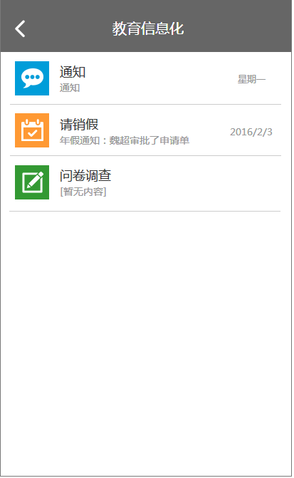
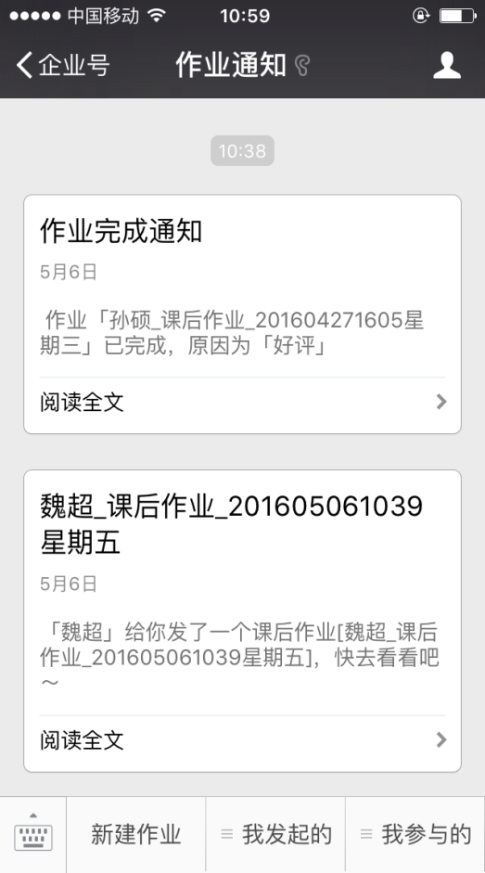
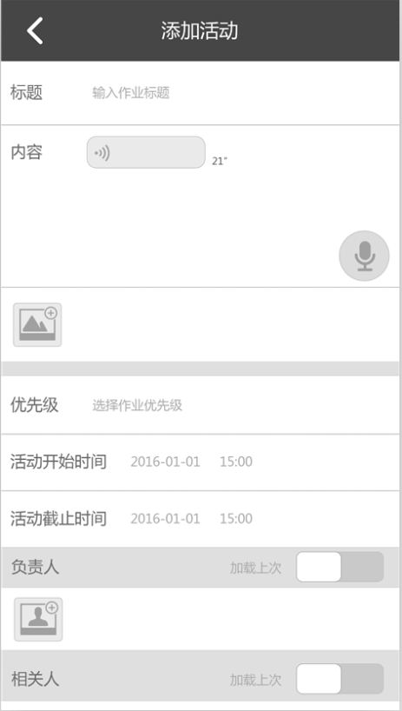
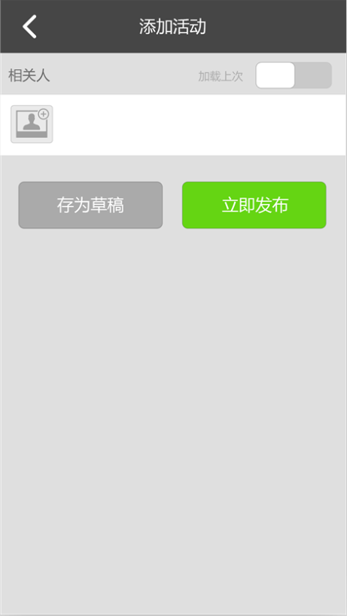
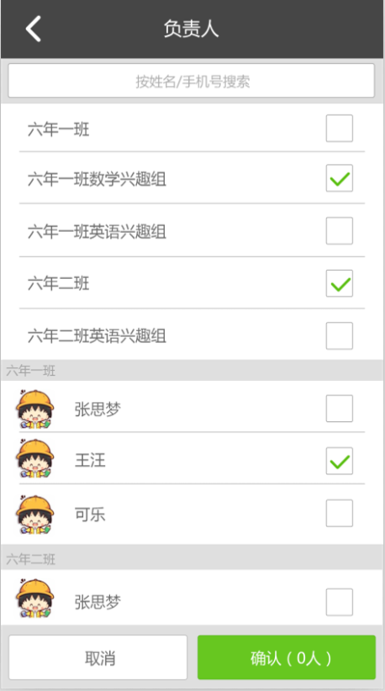

 |  |  |  |  | 可多选
 |  | 新建

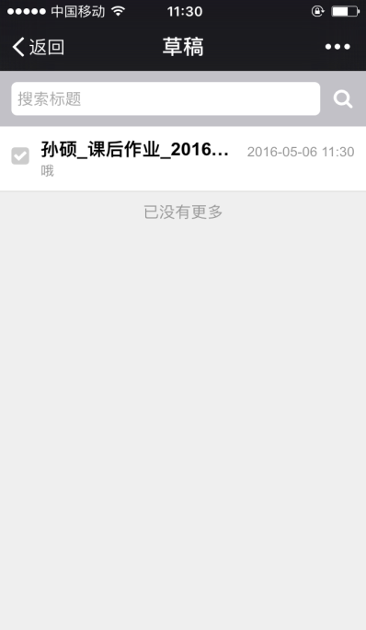
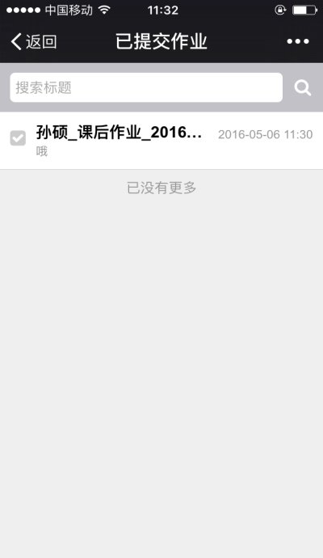
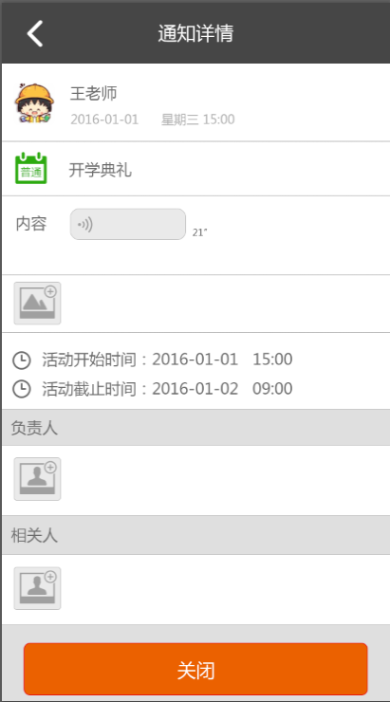
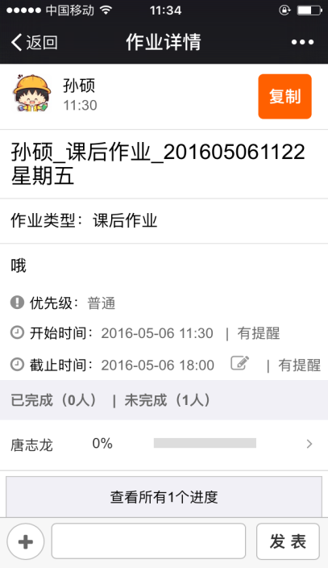
通知
相关人

已阅
已阅
已阅
已阅
删除
已阅
已阅
已阅
已阅

已阅
已阅
已阅
已阅
关闭原因

通知错误

未阅10人/共100人 >
提醒未阅相关人
确定
取消

 |  |  | 已提交

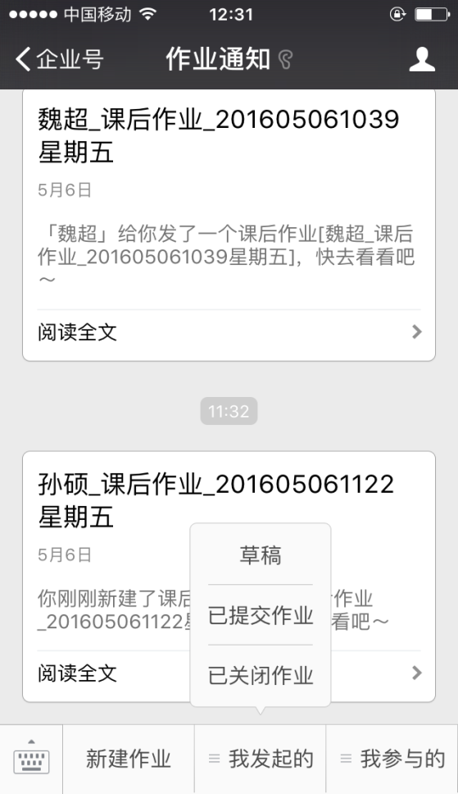
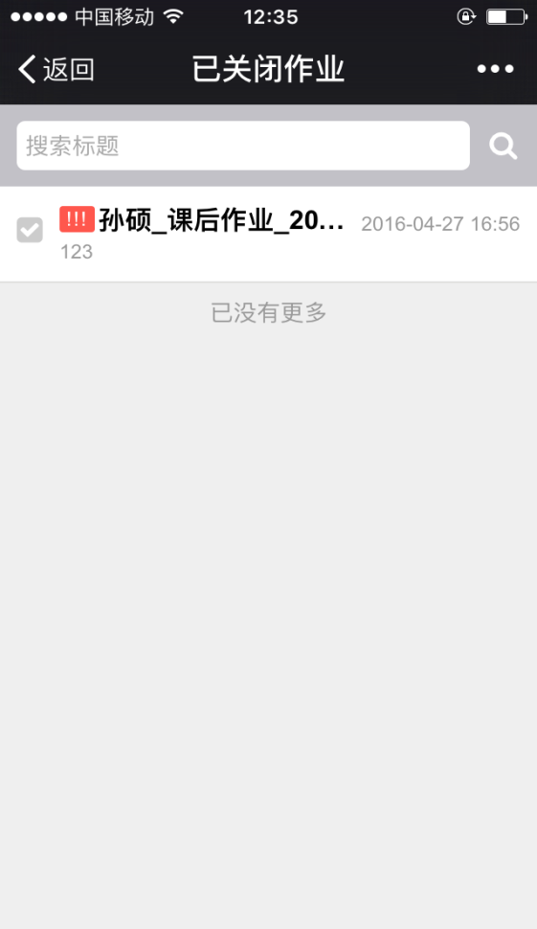
活动
通知

删除

 | 我发起的 |  |  | 已关闭

通知

通知

 |  |  |  |  |  | 、

未阅通知

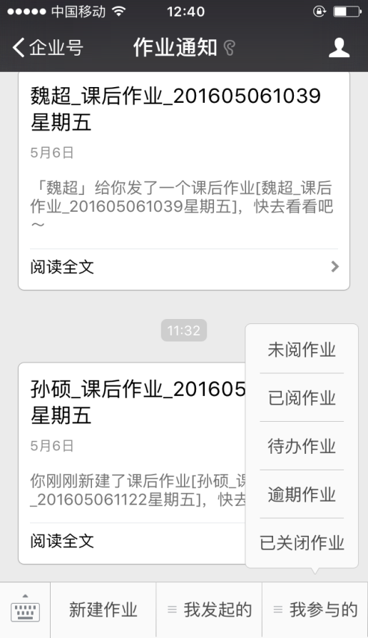
活动

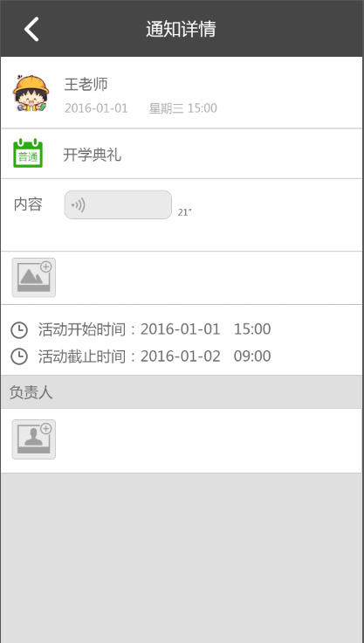

我参与的
通知

通知

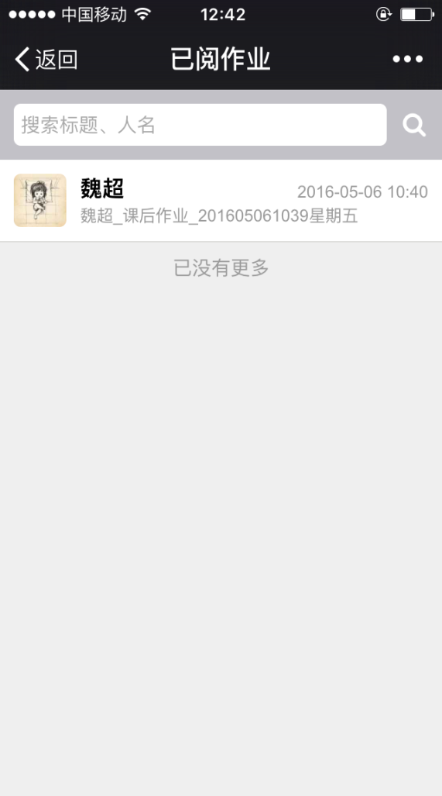
已阅通知

